Hoja1
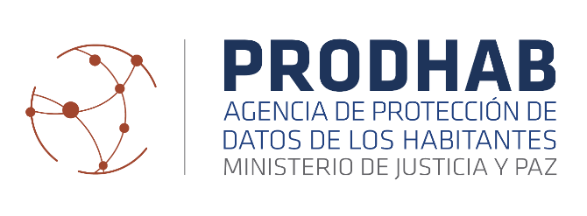

Q | Sector
Actividad | Mixto | Privado | Público | Total general
2017 | 3 | 16 | 59 | 78
2018 | 19 | 12 | 33 | 64
2019 | 13 | 7 | 42 | 62
2020 | 9 |  | 3 | 12
2021 | 12 |  | 13 | 25
2022 | 5 | 5 | 30 | 40
2023 | 5 | 2 | 2 | 9
Total general | 66 | 42 | 182 | 290

Total de capacitaciones realizadas
 | Mixto | Privado | Público
2017 | 3 | 16 | 59
2018 | 19 | 12 | 33
2019 | 13 | 7 | 42
2020 | 9 | 0 | 3
2021 | 12 | 0 | 13
2022 | 5 | 5 | 30
2023 | 5 | 2 | 2

